Data2023
CTY CP LAI TRƯỜNG SƠN |  |  |  |  | 2026-03-13 | CƠ SỞ TÍNH GIÁ BÁN TÚI |  |  | 314.6 | LỢI NHUẬN CHO KHÁCH HÀNG SEN VIỆT và LƯƠNG GIA
 |  |  |  |  |  |  |  |  |  | KHÁCH HÀNG KHÁC thì LN + 3%
GIÁ NGUYÊN LIỆU CẬP NHẬT HÀNG NGÀY ****THÙY và TRANG**** |  |  |  |  |  | CHI PHÍ SẢN XUẤT | Sản lượng tháng | Chi Phí | Tổng chi phí 2023 | Giá Vốn | Túi 3,4 biên, màng ghép: 2 lớp | Túi zipper, Đáy đứng, MPET,AL, giấy, màng ghép 3 lớp.. | CHI PHÍ SẢN XUẤT
Stt | MÀNG | Tỉ trọng | Độ dầy | Giá(Chua Vat) |  | CPSX IN + CHIA | 1,600,000 |  | 0 | dưới 9,9tr | 50% | 80% | Chi Phí chung | Số lượng | Chi Phí | Tổng chi phí
 |  | (gr/m2) | mic | vnd/ kg | vnd/m2 | CPSX GHÉP L1 | 500,000 |  | 315 | 10.000.000-19.000.000 | 22% | 42% | Kế Toán trưởng | 1 | 22,000,000 | 22,000,000
1 | PET | 1.400 | 12 | 34091 | 573 | CPSX GHÉP L2 | 300,000 |  | 315 | 20.000.000-30.000.000 | 17% | 27% | Bảo vệ | 2 | 7,000,000 | 14,000,000
2 | PA | 1.160 | 15 | 70,000 | 1,218 | CPSX CẮT L1 | 500,000 |  | 0 | 31.000.000-40.000.000 | 11% | 20% | Thủ kho + xe nâng | 2 | 15,000,000 | 30,000,000
3 | MPET | 1.400 | 12 | 40,909 | 687 | CPSX CẮT L2 | 300,000 |  | 0 | 41.000.000-60.000.000 | 8% | 19% | Tài xế xe tải + dầu | 1 | 25,000,000 | 25,000,000
4 | CPP 25 | 0.920 | 25 | 40,909 | 941 |  |  |  | #N/A | 61.000.000-80.000.000 | 8% | 18% | CP Quan Li+CP khac | 1 | 100,000,000 | 100,000,000
5 | CPP 50 | 0.920 | 50 | 40,909 | 1,882 |  |  |  |  | 81.000.000-100.000.000 | 7.5% | 17% | Kinh doanh | 5 | 13,000,000 | 65,000,000
 | CPP 50 | 0.920 | 50 | 40,909 | 1,882
6 | LLDPE | 0.925 | 120 | 40,000 | 4,440 | Vận chuyển (bán kính trên 30km) : khách 50%,cty 50% |  |  |  | 101.000.000-150.000.000 | 7% | 16% | CPSX MÁY IN + CHIA | 1,600,000 | 318 | 508,923,810
7 | LLDPE sữa | 0.925 | 0 | 40,000 | 0 | Chi phí thùng giấy : tính giá thùng chia cho số túi trong thùng |  |  |  | 151.000.000-200.000.000 | 7% | 16% | Quản lí | 1 | 15,000,000 | 15,000,000
8 | AL | 2.760 | 6 | 110,909 | 1,837 | Lãi vay : Lãi vay 0.85%/ 30 ngày, nếu tt quá hạn n+30 ngày thì trừ tiền hoa hồng của sale |  |  |  | 300,000,000 | 6% | 15% | Thợ | 2 | 20,000,000 | 40,000,000
9 | Bopp 18 mic | 0.910 | 18 | 41,364 | 678 | Hoa Hồng bán hàng : tính vào giá bán tối đa 5%, nếu vượt quá 5% phải có cấp trên đồng ý |  |  |  | 400,000,000 | 5% | 15% | Phụ | 8 | 12,000,000 | 96,000,000
10 | Bopp 20 mic | 0.910 | 20 | 41,364 | 753 | Chi phí dây zipper: tính theo phi hao máy cắt |  |  |  | 500,000,000 | 5% | 15% | Mặt bằng | 1,000 | 60,000 | 60,000,000
11 | Bopp 30 mic | 0.910 | 30 | 40,000 | 1,092 | Màng PE cho túi Gạo 3 biên và 4 biên dưới 4kg : sử dụng loại PE thường |  |  |  | 600,000,000 | 4% | 14% | Khau hao máy 5ty/84 thang | 84 | 5,000,000,000 | 59,523,810
12 | Matt BOPP 20mic | 0.880 | 20 | 50,000 | 880 | Hoa hồng được tính sau khí khách trả tiền |  |  |  | 700,000,000 | 4% | 13% | Điện | 1,600,000 | 70 | 112,000,000
13 | Màng ngọc 30-40 | 0.604 | 40 | 63,636 | 1,537 | GIÁ NGUYÊN LIỆU ( Cập nhật theo thời điểm tính giá), Thuy cập nhật giá vào file nầy 1 tuần 1 lần vào sáng thứ 2 |  |  |  | 800,000,000 | 4% | 12% | Phụ chia | 2 | 12,000,000 | 24,000,000
14 | Màng ngọc 60-110 | 0.604 | 60 | 73,000 | 2,646 |  |  |  |  | 900,000,000 | 4% | 12% | Phan Bo CP chung | 40% | 256,000,000 | 102,400,000
15 | MCPP 25 | 0.910 | 25 | 49,000 | 1,115 |  |  |  |  | 1,000,000,000 | 4% | 11% | CPSX MÁY GHÉP | 500,000 | 346.0190476 | 173,009,524
17 | Matt BOPP 20mic | 0.880 | 20 | 50,000 | 0
16 | Zipper |  |  | 378 |  |  |  |  |  | 1,100,000,000 | 4% | 10% | Thợ | 1 | 20,000,000 | 20,000,000
18 | 0 | 0 | 0 | 0 | 0 |  |  |  |  |  |  |  | Khau hao | 84 | 2,000,000,000 | 23,809,524
 |  |  |  | Chỉ nhập giá vào cột E |  |  |  |  |  |  |  |  | Mặt bằng | 500 | 60,000 | 30,000,000
 | Nhập thêm từ hàng 25 |  |  |  |  |  |  |  |  |  |  |  | Điện | 400,000 | 120 | 48,000,000
 |  |  |  |  |  |  |  |  |  |  |  |  | Phan Bo CP chung | 20% | 256,000,000 | 51,200,000
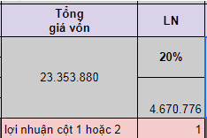
 | TRANG CHỈ SỬA TRÊN FILE TÍNH GIÁ CỦA TRANG TRONG BẢNG TÍNH - tỉ trọng màng ngọc sai (đang dùng của sanchao 0,604) - chỗ ghép lần 2 thêm giá trị 0 => cảnh báo chứ ko bắt buộc ko cho nhập gt khác (đã sửa) - chi phí sản xuất in sai: giá OPP in cao hơn PET đã sửa lại: =C50*IF(E46="PET 12";135;if(E46="PA 15";135;120))*C56+318+C51 - cột lợi nhuận áp sai: túi ko phải zipper nhưng áp cột ln zipper dành cho SV và LG => lợi nhuận cột 1 hoặc 2 dành cho túi thường /zip: cột 1: bấm số 1,cột 2: bất kỳ - bổ sung giá màng ngọc + băng keo trong cột giá màng (đã tự bổ sung) -chi phí zipper không được tính trong chỗ giá vốn sản phẩm? Em có tính 2 bảng so sánh giá chỉ cần nhập số lượng 30,000 ,40.000, 60,000, 80,000, 100.000 hoặc 150.000 hoặc bất kì -đã cài lại công thức giá trục chu vi tối đa 5 con hình, giá trục bán ra đang để 7tr3, bỏ giá trục in/số túi ra khỏi giá bán túi -vận chuyển chưa thấy để số km vào nếu giao hàng tỉnh xa cty thiệt hại. -chỗ thành tiền màng => giá màng VNĐ/m2 |  |  |  |  |  |  |  |  |  |  |  | CPSX MÁY CẮT | 500,000 | 712.228572 | 356,114,286
 |  |  |  |  |  |  |  |  |  |  |  |  | Thợ chính | 1 | 20,000,000 | 20,000,000
 |  |  |  |  |  |  |  |  |  |  |  |  | Thợ phụ | 1 | 16,000,000 | 16,000,000
 |  |  |  |  |  |  |  |  |  |  |  |  | Phụ | 10 | 10,000,000 | 100,000,000
 |  |  |  |  |  |  |  |  |  |  |  |  | Khau hao | 84 | 3,000,000,000 | 35,714,286
 |  |  |  |  |  |  |  |  |  |  |  |  | Điện cắt | 400,000 | 130 | 52,000,000
 |  |  |  |  |  |  |  |  |  |  |  |  | Mặt bằng | 500 | 60,000 | 30,000,000
 |  |  |  |  |  |  |  |  |  |  |  |  | Phan Bo CP chung | 40% | 256,000,000 | 102,400,000

 | TRANG: bất cập: giá bao bì biến động liên tục, nếu chỉ dùng 1 bảng data 2023: giá túi đã mua vật tư sx xong, nhưng thay đổi để tính 1 loại khác có cùng chất liệu => giá túi đã sx xong cũng thay đổi theo.

 | 21/03/2023 TRANG
 | KHÔNG CÓ TÍNH GIÁ CHO 2 CON HÌNH / 3 CON HÌNH
 | TRỌNG LƯỢNG CHỈ DỰA VÀO TỈ TRỌNG MÀNG PE CHỨ KO PHẢI THEO TỈ TRỌNG CÁC LOẠI MÀNG
 | THÊM DÒNG GIÁ PE CHO NCC VĨNH PHÁT / BNC

 | PET phủ mờ
 | PA có in/ ko in

TRANG
TRANG

Ngày báo giá
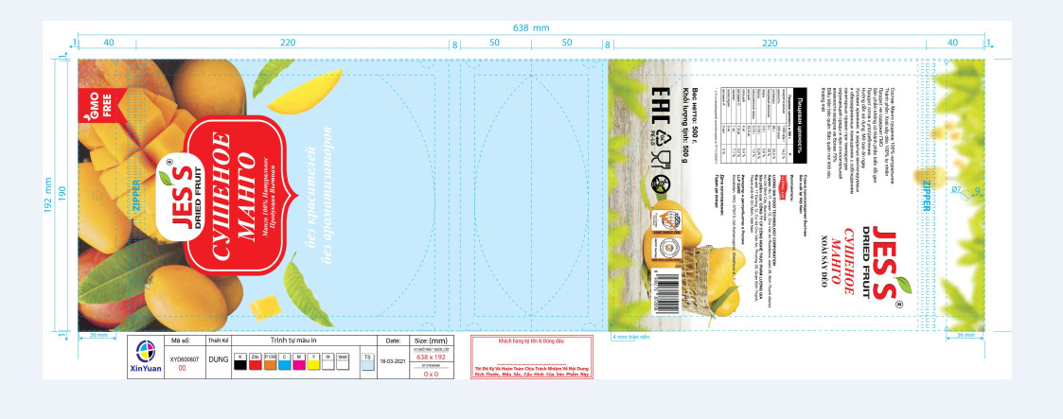

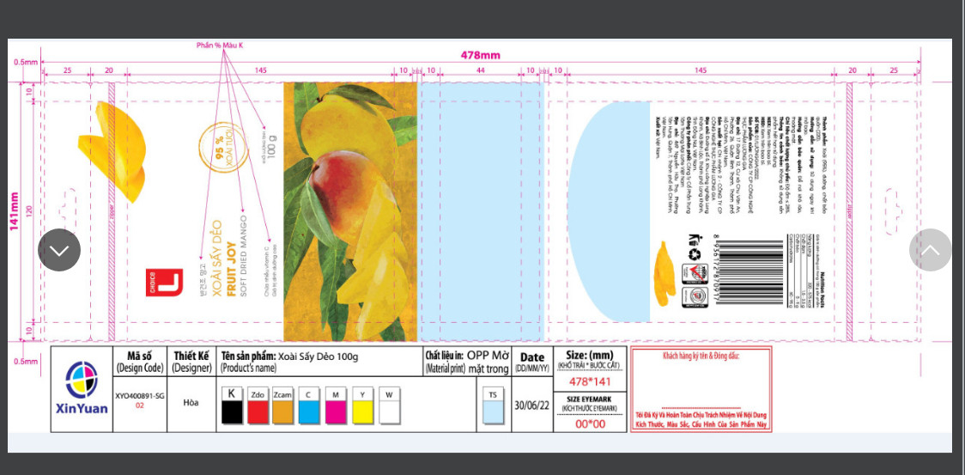

 |  |  |  |  |  |  |  | <50000m | >50000
 |  |  |  |  |  | mafu | set up
 |  |  |  |  |  | 8 | 1800 | mafng TP/6000*40 | +tp/50000*400
 |  |  |  |  |  | 7 | 1700 | nt | nt
 |  |  |  |  |  | 6 | 1500 | nt | nt
 |  |  |  |  |  | 5 | 1200 | nt | nt
 |  |  | 265 |  |  | 4 | 1000 | nt | nt
 |  |  | 530 |  |  | 3 | 800 | nt | nt
 |  |  |  |  |  | 2 | 500 | nt | nt
 | kích thước | R145 x (D215 +Đ 50) |  |  |  | 1 | 400 | nt | nt
Khách hàng | a | Khổ trãi | Bước cắt | Diện tích 1 túi m2 | Tổng DT đơn hàng | Khổ màng in thành phẩm | Dài màng thành phẩm | Giá vốn | Truc in | Zipper | Thùng giấy | Vận chuyển | Lãi vay | Hoa hồng | Giá cuối | Giá bán chốt | < | 31,000,000 | 17% | 20% | 27% | 30.00%
Tên hàng | ab | m | m | m2 | m2 | m | m | túi | 2,222,850 | 0 |  |  | 0.82% | 0.00 | Chưa VAT |  | < | 41,000,000 | 11% | 14% | 20% | 23.00%
Số lượng TP | 30,000 | 0.530 | 0.145 | 0.08 | 2,306 | 0.530 | 4,350 | 670 |  | 52 | 10 | 20 | 5.5 | 50 | 808 | 820 | < | 81,000,000 | 8% | 11% | 19% | 21.00%
Cấu trúc | PET12//PE120 | HẠN MỤC CPSX | MÀNG NL | Độ dầy | Khổ màng | Số mét bán TP | Phi hao | Giá màng vnd/kg | Thành tiền màng (vnd/m2) | Chi phí sản xuất | Thành tiền CPSX | Giá màng In và ghép | Giá vốn | Tổng giá vốn | LN | Doanh Thu | < | 101,000,000 | 7.50% | 11% | 18% | 20.00%
Độ dầy (mic) | 135 | CPSX IN | PET | 12 | 0.550 | 4,609 | 1,031 | 34,091 | 573 | 798 | 2,475,214 | 1,776,470 | 4,251,684 | 20,110,785 | 14% | 22,926,295 | < | 300,000,000 | 7% | 10% | 17% | 19.00%
Quai (0gr-7.2gr) | 0 | GHÉP LẦN 1 | 0 |  | 0.550 | 0 | 0 |  | 0 | 0 | 0 | 0 | 0 |  |  |  | < | 400,000,000 | 6% | 9% | 16% | 19.00%
Khổ trãi (m) | 0.54 | GHÉP LẦN 2 | LLDPE | 120 | 0.550 | 4,479 | 130 | 40,000 | 4,440 | 684 | 1,733,853 | 11,254,836 | 12,988,689 |  | 2,815,510 |  | < | 600,000,000 | 5% | 8% | 15% | 18.00%
Bước cắt (m) | 0.145 | CPSX CẮT |  | 3 | 0.550 | 4,350 | 129 |  | 0 | 1,165 | 2,870,412 | 0 | 2,870,412 |  |  |  | > | 600tr | 4% | 7% | 11% | 14.00%
Số màu in | 4 |  |  |  |  |  |  |  |  |  |  |  |  | lợi nhuận cột 1 hoặc 2 | 2
Màu nhũ/mờ =200 | 0 | HẠN MỤC | ĐVT | Giá | Số lượng | Thành tiền
Zipper= 360/m | 378 | Truc in | trục | 2,222,850 | 1 | 2,222,850
Tare (gr/cai) | 9.6 | Thùng giấy | thùng | 18,000 | 30 | 540,000
Giá bán (chưa VAT) | 808.1 | Vận chuyển | tấn | 1,000,000 | 0.3 | 289,456
Thời gian sản xuất ( day) | 5.0 | Lãi vay | ngày | 0.027% | 30 | 0.82% |  |  |  | in | 1,000,000 | 1000 | 1000
Tỉ lệ phủ mực in | 100% | Hoa hồng | cái | 0.00% | 30,000 | 0 |  |  |  | ghép | 5,000,000 | 5000 | 1000
Giá bán chốt
kiểm tra tính giá | OK

 |  |  |  |  |  |  |  |  |  |  |  |  |  | giá cty không hóa đơn | 1665.484701
 |  |  |  |  |  |  |  |  |  |  |  |  |  | giá hoa hồng khđ
 |  |  |  |  |  |  |  |  |  |  |  |  |  | Giá chốt | 1697.484701
Khách hàng |  | Khổ trãi | Bước cắt | Diện tích 1 túi m2 | Tổng DT đơn hàng | Khổ màng in thành phẩm | Dài màng thành phẩm | Giá vốn | Truc in | Zipper | Thùng giấy | Vận chuyển | Lãi vay | Hoa hồng | Giá cuối | Giá bán chốt
Tên hàng | BEYONO CAO CAP | m | m | m2 | m2 | m | m | túi | 3,842,720 | 2,168,712 | 360,000 | 284,356.80 | 0.82% | 0.00 | Chưa VAT | 1,697
Số lượng TP | 20,000 | 0.840 | 0.280 | 0.24 | 4,704 | 0.840 | 5,600 | 1,434 |  | 108 | 18 | 14 | 11.8 | 0 | 1586
Cấu trúc | PET//CPP | HẠN MỤC CPSX | MÀNG NL | Độ dầy | Khổ màng | Số mét bán TP | Phi hao | Giá màng vnd/kg | Thành tiền màng | Chi phí sản xuất | Thành tiền CPSX | Giá màng In và ghép | Giá vốn | Tổng giá vốn | LN | Doanh Thu
Độ dầy (mic) | 65 | CPSX IN | PET | 12 | 0.860 | 5,876 | 539 | 34,091 | 573 | 958 | 5,284,987 | 3,159,557 | 8,444,544 | 25,153,304 | 14% | 28,674,766
Quai (0gr-7.2gr) | 0 | GHÉP LẦN 1 | 0 |  | 0.000 | 0 | 0 |  | 0 | 0 | 0 | 0 | 0
Khổ trãi (m) | 0.84 | GHÉP LẦN 2 | CPP 50 | 50 | 0.860 | 5,737 | 138 | 40,909 | 1,882 | 684 | 3,456,252 | 9,508,829 | 12,965,081 |  | 3,521,463
Bước cắt (m) | 0.28 | CPSX CẮT |  | 3 | 0.840 | 5,600 | 137 |  | 0 | 777 | 3,743,679 | 0 | 3,743,679
Số màu in | 2 |  |  |  |  |  |  |  |  |  |  |  |  | lợi nhuận cột 1 hoặc 2 | 2
Màu nhũ/mờ =200 | 400 | HẠN MỤC | ĐVT | Giá | Số lượng | Thành tiền
Zipper= 360/m | 378 | Truc in | trục | 3,842,720 | 1 | 3,842,720
Tare (gr/cai) | 14.2 | Thùng giấy | thùng | 18,000 | 20 | 360,000
Giá bán (chưa VAT) | 1,586.2 | Vận chuyển | tấn | 1,000,000 | 0.3 | 284,357
Thời gian sản xuất ( day) | 4.7 | Lãi vay | ngày | 0.027% | 30 | 0.82%
Tỉ lệ phủ mực in | 100% | Hoa hồng | cái | 0.00% | 20,000 | 0

